Plan1
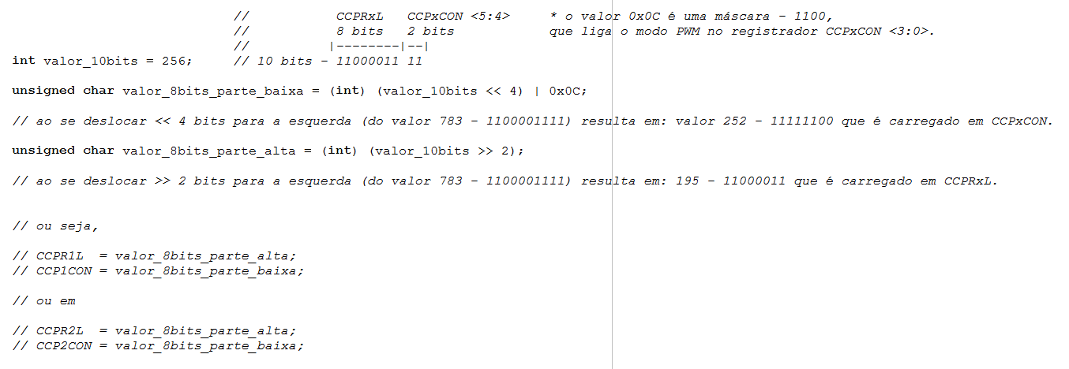
F(osc) | 18432000 | Hz
Prescaler do TMR2 | 16 | 1:1, 1:4 e 1:16
PR2 | 255 | (valores 0 a 255) | PR2 = ( (Periodo PWM) / (4 x Tosc x Prescaler) - 1)
PWM(freq) | 1125.00000 | Hz | PWM(freq) = (1 / Periodo PWM)
T(osc) | 0.000000054 | seg
Período PWM | 0.000888889 | seg | Periodo PWM = [ ( PR2 ) + 1 ] x 4 x T(osc) x Prescaler

Cálculo do PR2 (8 bits) | Frequência (Hz) | Valor de PR2
 | 2000 | 143 | Para uma determinada frequência de PWM calcula-se o valor de PR2.

Duty Cycle Max (100%) | 1024 | passos | Duty Cycle (max) = (Período PWM x F(osc)) / Prescaler do TMR2
Tempo Ativo Max (100%) | 0.000888889 | tempo (s)

Duty Cycle (passo qualquer) | 1 | passos | Modificar valor dos passos para saber o tempo ativo
Tempo Ativo | 0.000000868 | tempo (s) | Tempo Sinal Ativo = (Duty Cycle x Prescaler do TMR2) / Fosc

Resolução Necessária | 14 | bits | log(F(osc) / PWM(freq)) / log(2)

Percentual do Duty Cycle | Níveis | Tempo Ativo (s)
Duty Cycle 0% | 0 | 0.000 | Para um determinado valor em passos gera um tempo ativo em (s).
Duty Cycle 25% | 256 | 0.00022222222222 | Para um determinado valor em passos gera um tempo ativo em (s).
Duty Cycle 50% | 512 | 0.00044444444444 | Para um determinado valor em passos gera um tempo ativo em (s).
Duty Cycle 75% | 768 | 0.00066666666667 | Para um determinado valor em passos gera um tempo ativo em (s).
Duty Cycle 100% | 1024 | 0.00088888888889 | Para um determinado valor em passos gera um tempo ativo em (s).

